Product (2)
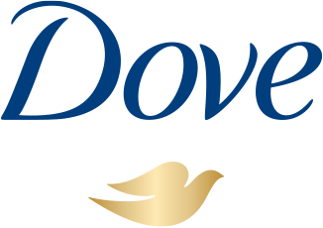
Image | SKU | Case Barcode | Unit Barcode | Product Name | Product Name Arabic | Units Per Case | Unit Size | Origin of Goods | Expiration Date | Price | Price Per Piece | Order
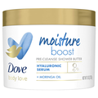 | 11111-03399 | 10011111033990 | 011111033993 | Dove Body Love Moisture Boost Pre-Cleanse Shower Butter (238 g) | دوف زبدة تنظيف للترطيب - 283 جم | 12 | 10 oz | United States | 30/05/2027 | 317.40 | 26.45
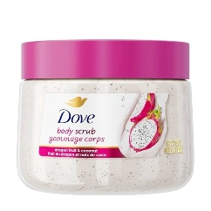 | 11111-05445 | 10011111054452 | 011111054455 | Dove Body Scrub with Dragon Fruit & Coconut (425 g) | دوف مقشر الجسم برائحة فاكهة التنين وجوز الهند - 425 جم | 12 | 15 oz | United States | 23/07/2028 | 476.10 | 39.68
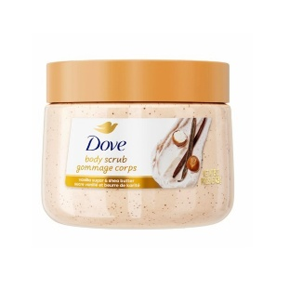 | 11111-05446 | 10011111054469 | 011111054462 | Dove Body Scrub with Vanilla Sugar & Shea Butter (425 g) | دوف مقشر الجسم بسكر الفانيلا وزبدة الشيا - 425 جم | 12 | 15 oz | United States | 30/10/2028 | 476.10 | 39.68
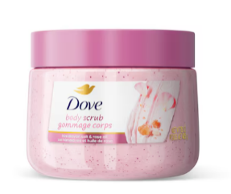 | 11111-05464 | 10011111054643 | 011111054646 | Dove Body Scrub with Himalayan Salt & Rose Oil (425 g) | دوف مقشر الجسم بملح الهيمالايا وزيت الورد - 425 جم | 12 | 15 oz | United States | 21/10/2028 | 476.10 | 39.68
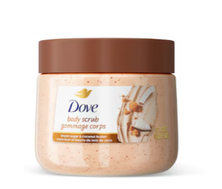 | 11111-05465 | 10011111054650 | 011111054653 | Dove Body Scrub with Brown Sugar & Coconut Butter (425 g) | دوف مقشر الجسم بالسكر البني وزبدة جوز الهند - 425 جم | 12 | 15 oz | United States | 06/10/2028 | 476.10 | 39.68
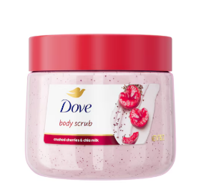 | 11111-05466 | 10011111054667 | 011111054660 | Dove Body Scrub with Crushed Cherries & Chia Milk (425 g) | دوف مقشر للجسم برائحة الكرز المهروس وحليب الشيا - 425 جم | 12 | 15 oz | United States | 31/07/2027 | 476.10 | 39.68
 | 11111-05466 | 10011111054667 | 011111054660 | Dove Body Scrub with Crushed Cherries & Chia Milk (425 g) | دوف مقشر للجسم برائحة الكرز المهروس وحليب الشيا - 425 جم | 12 | 15 oz | United States | 16/10/2027 | 476.10 | 39.68
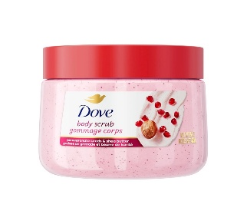 | 11111-05467 | 10011111054674 | 011111054677 | Dove Body Scrub with Pomegranate Seed & Shea Butter (425 g) | دوف مقشر الجسم بخلاصة بذور الرمان وزبدة الشيا - 425 جم | 12 | 15 oz | United States | 19/03/2028 | 476.10 | 39.68
 | 11111-05467 | 10011111054674 | 011111054677 | Dove Body Scrub with Pomegranate Seed & Shea Butter (425 g) | دوف مقشر الجسم بخلاصة بذور الرمان وزبدة الشيا - 425 جم | 12 | 15 oz | United States | 02/12/2028 | 476.10 | 39.68
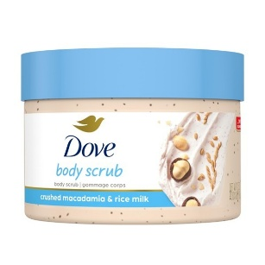 | 11111-05468 | 10011111054681 | 011111054684 | Dove Body Scrub with Crushed Macadamia & Rice Milk (425 g) | دوف مقشر الجسم بمسحوق المكاديميا وحليب الأرز - 425 جم | 12 | 15 oz | United States | 02/10/2028 | 476.10 | 39.68
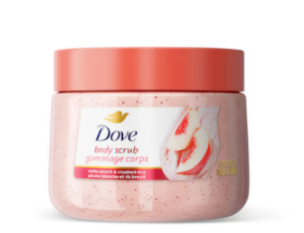 | 11111-05469 | 10011111054698 | 011111054691 | Dove Body Scrub with White Peach & Crushed Rice (425 g) | دوف مقشر الجسم برائحة الخوخ الأبيض والأرز المطحون - 425 جم | 12 | 15 oz | United States | 30/06/2028 | 476.10 | 39.68
 | 11111-05469 | 10011111054698 | 011111054691 | Dove Body Scrub with White Peach & Crushed Rice (425 g) | دوف مقشر الجسم برائحة الخوخ الأبيض والأرز المطحون - 425 جم | 12 | 15 oz | United States | 23/10/2028 | 476.10 | 39.68
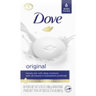 | 11111-61011 | 10011111610115 | 011111610118 | Dove Beauty Bar White (6 Pack) (637 g) | دوف صابون الجمال البيضاء - 6 قطع - 637 جم | 12 | 22.5 oz | United States | 01/06/2027 | 317.40 | 26.45
 | 11111-61011 | 10011111610115 | 011111610118 | Dove Beauty Bar White (6 Pack) (637 g) | دوف صابون الجمال البيضاء - 6 قطع - 637 جم | 12 | 22.5 oz | United States | 30/06/2027 | 317.40 | 26.45
 | 11111-61011 | 10011111610115 | 011111610118 | Dove Beauty Bar White (6 Pack) (637 g) | دوف صابون الجمال البيضاء - 6 قطع - 637 جم | 12 | 22.5 oz | United States | 31/07/2027 | 317.40 | 26.45
 | 11111-61011 | 10011111610115 | 011111610118 | Dove Beauty Bar White (6 Pack) (637 g) | دوف صابون الجمال البيضاء - 6 قطع - 637 جم | 12 | 22.5 oz | United States | 30/09/2027 | 317.40 | 26.45
 | 11111-61011 | 10011111610115 | 011111610118 | Dove Beauty Bar White (6 Pack) (637 g) | دوف صابون الجمال البيضاء - 6 قطع - 637 جم | 12 | 22.5 oz | United States | 30/11/2027 | 317.40 | 26.45
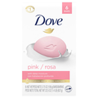 | 11111-61015 | 10011111610153 | 011111610156 | Dove Beauty Bar Pink Rosa (6 Pack) (637 g) | دوف صابون الجمال الوردي برائحة الورد - 6 قطع - 637 جم | 12 | 22.5 oz | United States | 31/07/2027 | 317.40 | 26.45
 | 11111-61015 | 10011111610153 | 011111610156 | Dove Beauty Bar Pink Rosa (6 Pack) (637 g) | دوف صابون الجمال الوردي برائحة الورد - 6 قطع - 637 جم | 12 | 22.5 oz | United States | 30/11/2027 | 317.40 | 26.45
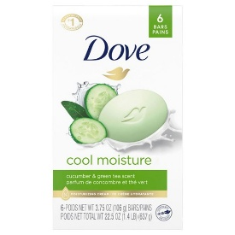 | 11111-61117 | 10011111611174 | 011111611177 | Dove Beauty Bar Cucumber & Green Tea Scent (6 Pack) (637 g) | دوف صابون الجمال برائحة الخيار والشاي الأخضر - 6 قطع - 637 جم | 12 | 22.5 oz | United States | 28/02/2027 | 317.40 | 26.45
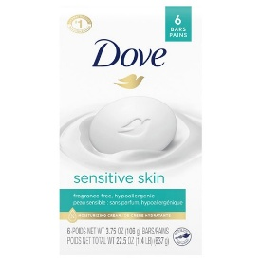 | 11111-61168 | 00011111611689 | 011111611641 | Dove Beauty Bar Sensitive Skin (6 Pack) (637 g) | دوف صابون الجمال للعناية بالبشرة الحساسة - 6 قطع - 637 جم | 12 | 22.5 oz | United States | 28/02/2027 | 317.40 | 26.45
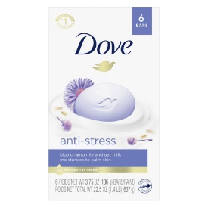 | 11111-03358 | 10011111033587 | 011111033580 | Dove Beauty Bar Anti Stress - Blue Chamomile and Oat Milk (6 Pack) (637 g) | دوف صابون المضاد للتوتر برائحة زهرة البابونج الزرقاء وحليب الشوفان - 6 قطع - 637 جم | 12 | 22.5 oz | United States | 30/11/2027 | 317.40 | 26.45
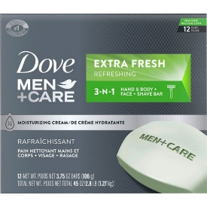 | 11111-01690 | 10011111016900 | 011111016903 | Dove Men+Care Cool Moisture 3‑in‑1 Cleansing Bar (Body, Face & Shaving) (12 Pack) (1,272 g) | دوف صابون ترطيب منعش ٣ في ١ - للجسم والوجه والحلاقة - 12 قطعة - 1,272 جم | 6 | 45 oz | United States | 01/06/2027 | 317.40 | 52.90
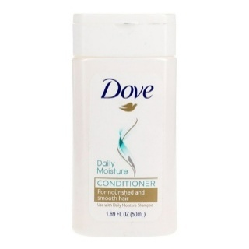 | 50028-49672 | 10850028496722 | 850028496725 | Dove Conditioner Daily Moisture (50 ml) [10 Packs x 6 Pcs] | دوف بلسم الترطيب اليومي - 50 مل [10شد × 6حبة] | 60 | 1.69 fl oz | India | 30/11/2027 | 79.35 | 1.32
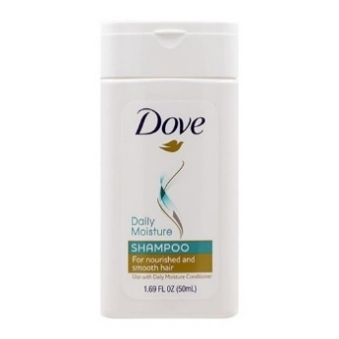 | 50028-49673 | 10850028496739 | 850028496732 | Dove Shampoo Daily Moisture (50 ml) [10 Packs x 6 Pcs] | دوف شامبو الترطيب اليومي - 50 مل [10شد × 6حبة] | 60 | 1.69 fl oz | India | 30/11/2027 | 79.35 | 1.32
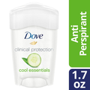 | 79400-00878 | 10079400008784 | 079400008787 | Dove Clinical Protection Anti-perspirant - Cool Essentials (48 g) | دوف مضاد للتعرق الحماية السريرية - برودة منعشة - 48 جم | 24 | 1.7 oz | United States | 31/01/2027 | 206.31 | 8.60
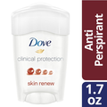 | 79400-20603 | 10079400206036 | 079400206039 | Dove Clinical Protection Anti-perspirant - Skin Renew (48 g) | دوف مضاد للتعرق الحماية السريرية - تجديد البشرة - 48 جم | 24 | 1.7 oz | United States | 31/01/2027 | 206.31 | 8.60
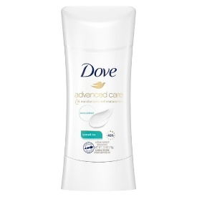 | 79400-35588 | 10079400355888 | 079400355881 | Dove Advanced Care Anti-perspirant Deodorant - Sensitive (74 g) | دوف مزيل عرق العناية المتقدمة - للبشرة الحساسة - 74 جم | 12 | 2.6 oz | United States | 09/11/2026 | 99.19 | 8.27
 | 79400-35588 | 10079400355888 | 079400355881 | Dove Advanced Care Anti-perspirant Deodorant - Sensitive (74 g) | دوف مزيل عرق العناية المتقدمة - للبشرة الحساسة - 74 جم | 12 | 2.6 oz | United States | 30/11/2026 | 99.19 | 8.27
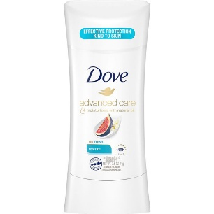 | 79400-41952 | 10079400419528 | 079400419521 | Dove Advanced Care Anti-perspirant Deodorant - Restore (74 g) | دوف مزيل عرق العناية المتقدمة - استعادة نعومة البشرة - 74 جم | 12 | 2.6 oz | United States | 31/01/2027 | 198.38 | 16.53
 | 79400-44800 | 10079400448009 | 079400448002 | Dove Advanced Care Anti-perspirant Deodorant - Rose Petals (74 g) | دوف مزيل عرق العناية المتقدمة - برائحة بتلات الورد - 74 جم | 12 | 2.6 oz | United States | 30/01/2027 | 198.38 | 16.53
 | 79400-44800 | 10079400448009 | 079400448002 | Dove Advanced Care Anti-perspirant Deodorant - Rose Petals (74 g) | دوف مزيل عرق العناية المتقدمة - برائحة بتلات الورد - 74 جم | 12 | 2.6 oz | United States | 02/04/2027 | 198.38 | 16.53
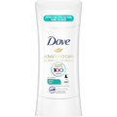 | 79400-44834 | 10079400448344 | 079400448347 | Dove Advanced Care Anti-perspirant Deodorant - Sheer Cool (74 g) | دوف مزيل عرق العناية المتقدمة - إحساس الانتعاش والبرودة - 74 جم | 12 | 2.6 oz | United States | 30/09/2026 | 99.19 | 8.27
 | 79400-44834 | 10079400448344 | 079400448347 | Dove Advanced Care Anti-perspirant Deodorant - Sheer Cool (74 g) | دوف مزيل عرق العناية المتقدمة - إحساس الانتعاش والبرودة - 74 جم | 12 | 2.6 oz | United States | 30/10/2026 | 99.19 | 8.27
 | 79400-44834 | 10079400448344 | 079400448347 | Dove Advanced Care Anti-perspirant Deodorant - Sheer Cool (74 g) | دوف مزيل عرق العناية المتقدمة - إحساس الانتعاش والبرودة - 74 جم | 12 | 2.6 oz | United States | 22/04/2027 | 198.38 | 16.53
 | 79400-44834 | 10079400448344 | 079400448347 | Dove Advanced Care Anti-perspirant Deodorant - Sheer Cool (74 g) | دوف مزيل عرق العناية المتقدمة - إحساس الانتعاش والبرودة - 74 جم | 12 | 2.6 oz | United States | 30/04/2027 | 198.38 | 16.53
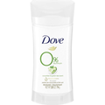 | 79400-46221 | 10079400462210 | 079400462213 | Dove 0% Aluminum Deodorant - Cucumber & Green Tea (74 g) | دوف مزيل عرق 0% خالي من الألومنيوم - برائحة الخيار والشاي الأخضر - 74 جم | 12 | 2.6 oz | United States | 30/11/2027 | 198.38 | 16.53
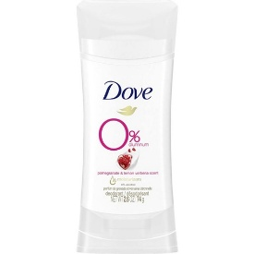 | 79400-46222 | 10079400462227 | 079400462220 | Dove 0% Aluminum Deodorant - Pomegranate & Lemon Verbena (74 g) | دوف مزيل عرق 0% خالي من الألومنيوم - برائحة الرمان وليمون فيربينا - 74 جم | 12 | 2.6 oz | United States | 30/11/2027 | 198.38 | 16.53
 | 79400-46223 | 10079400462234 | 079400462237 | Dove 0% Aluminum Deodorant - Coconut & Pink Jasmine (74 g) | دوف مزيل عرق 0% خالي من الألومنيوم – برائحة جوز الهند والياسمين الوردي - 74 جم | 12 | 2.6 oz | United States | 30/11/2027 | 198.38 | 16.53
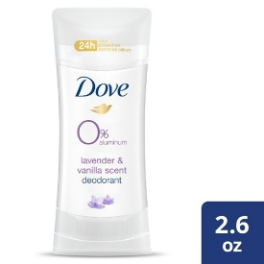 | 79400-46974 | 10079400469745 | 079400469748 | Dove 0% Aluminum Deodorant - Lavender & Vanilla (74 g) | دوف مزيل عرق 0% خالي من الألومنيوم - برائحة اللافندر والفانيليا - 74 جم | 12 | 2.6 oz | United States | 30/11/2027 | 198.38 | 16.53
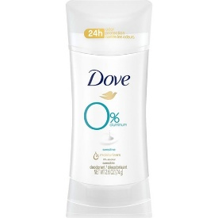 | 79400-46975 | 10079400469752 | 079400469755 | Dove 0% Aluminum Deodorant – Sensitive Skin (74 g) | دوف مزيل عرق 0% خالي من الألومنيوم - للبشرة الحساسة - 74 جم | 12 | 2.6 oz | United States | 30/11/2027 | 198.38 | 16.53
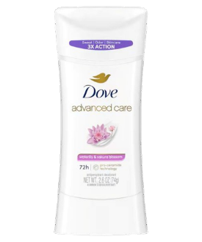 | 79400-47652 | 10079400476521 | 079400476524 | Dove Advanced Care Anti-perspirant Deodorant - Waterlily & Sakura Blossom (74 g) | دوف مزيل عرق العناية المتقدمة - بخلاصة زنبق الماء وزهرة الكرز - 74 جم | 12 | 2.6 oz | United States | 30/10/2026 | 99.19 | 8.27
 | 79400-47652 | 10079400476521 | 079400476524 | Dove Advanced Care Anti-perspirant Deodorant - Waterlily & Sakura Blossom (74 g) | دوف مزيل عرق العناية المتقدمة - بخلاصة زنبق الماء وزهرة الكرز - 74 جم | 12 | 2.6 oz | United States | 31/12/2026 | 198.38 | 16.53
 | 79400-47652 | 10079400476521 | 079400476524 | Dove Advanced Care Anti-perspirant Deodorant - Waterlily & Sakura Blossom (74 g) | دوف مزيل عرق العناية المتقدمة - بخلاصة زنبق الماء وزهرة الكرز - 74 جم | 12 | 2.6 oz | United States | 12/02/2027 | 198.38 | 16.53
 | 79400-47652 | 10079400476521 | 079400476524 | Dove Advanced Care Anti-perspirant Deodorant - Waterlily & Sakura Blossom (74 g) | دوف مزيل عرق العناية المتقدمة - بخلاصة زنبق الماء وزهرة الكرز - 74 جم | 12 | 2.6 oz | United States | 04/04/2027 | 198.38 | 16.53
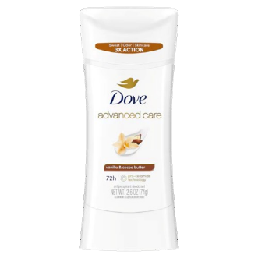 | 79400-47653 | 10079400476538 | 079400476531 | Dove Advanced Care Anti-perspirant Deodorant - Vanilla & Cocoa Butter (74 g) | دوف مزيل عرق العناية المتقدمة – بخلاصة الفانيليا وزبدة الكاكاو - 74 جم | 12 | 2.6 oz | United States | 31/01/2027 | 198.38 | 16.53
 | 79400-47653 | 10079400476538 | 079400476531 | Dove Advanced Care Anti-perspirant Deodorant - Vanilla & Cocoa Butter (74 g) | دوف مزيل عرق العناية المتقدمة – بخلاصة الفانيليا وزبدة الكاكاو - 74 جم | 12 | 2.6 oz | United States | 23/04/2027 | 198.38 | 16.53
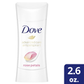 | 79400-47883 | 10079400478839 | 079400478832 | Dove Advanced Care Anti-perspirant Deodorant – Rose Petals (74 g) | دوف مضاد للتعرق العناية المتقدمة – برائحة بتلات الورد - 74 جم | 12 | 2.6 oz | United States | 30/11/2027 | 198.38 | 16.53
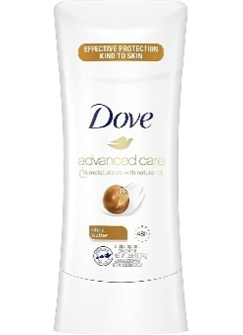 | 79400-47884 | 10079400478846 | 079400478849 | Dove 0% Aluminum Deodorant – Shea Butter (74 g) | دوف مزيل عرق 0% خالي من الألومنيوم – برائحة زبدة الشيا - 74 جم | 12 | 2.6 oz | United States | 30/11/2027 | 198.38 | 16.53
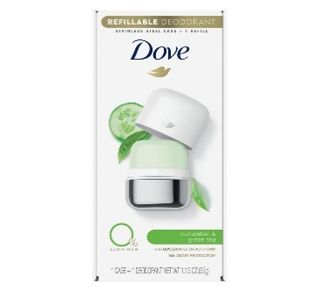 | 79400-49057 | 10079400490572 | 079400490575 | Dove 0% Aluminum Deodorant – Cucumber & Green Tea (Refillable - Starter Kit) (32 g) | دوف مزيل عرق 0% خالي من الألومنيوم -برائحة خيار والشاي الأخضر - القابل لإعادة التعبئة -مجموعة البداية- 32 جم | 6 | 1.13 oz | United States | 30/07/2027 | 317.40 | 52.90
 | 79400-49060 | 10079400490602 | 079400490605 | Dove 0% Aluminum Deodorant – Cucumber & Green Tea (Refill) [6 Packs x 2 Pcs] (32 g) | دوف مزيل عرق 0% خالي من الألومنيوم -برائحة خيار والشاي الأخضر - إعادة التعبئة - 32 جم [6 شد × 2 حبة] | 6 | 1.13 oz | United States | 30/07/2027 | 269.79 | 44.97
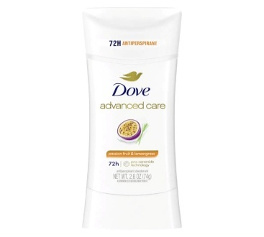 | 79400-49443 | 10079400494433 | 079400494436 | Dove Advanced Care Anti-perspirant Deodorant - Passion Fruit & Lemongrass (74 g) | دوف مزيل عرق العناية المتقدمة - برائحة باشن فروت وعشبة الليمون - 74 جم | 12 | 2.6 oz | United States | 30/04/2026 | 59.51 | 4.96
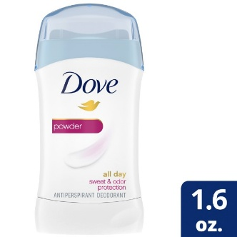 | 79400-50020 | 10079400500202 | 079400500205 | Dove Anti-perspirant Deodorant - Powder (45 g) | دوف مزيل عرق مضاد للتعرق - برائحة البودرة - 45 جم | 12 | 1.6 oz | United States | 28/02/2027 | 142.83 | 11.90
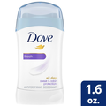 | 79400-50090 | 10079400500905 | 079400500908 | Dove Anti-perspirant Deodorant - Fresh (45 g) | دوف مزيل عرق مضاد للتعرق - رائحة منعشة - 45 جم | 12 | 1.6 oz | United States | 02/02/2027 | 142.83 | 11.90
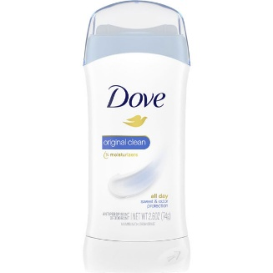 | 79400-50730 | 10079400507300 | 079400507303 | Dove Anti-perspirant Deodorant - Original Clean (74 g) | دوف مزيل عرق مضاد للتعرق - نظافة أصلية - 74 جم | 12 | 2.6 oz | United States | 30/04/2027 | 198.38 | 16.53
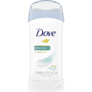 | 79400-50740 | 10079400507409 | 079400507402 | Dove Anti-perspirant Deodorant - Sensitive Skin (74 g) | دوف مزيل عرق مضاد للتعرق - للبشرة الحساسة - 74 جم | 12 | 2.6 oz | United States | 31/01/2027 | 198.38 | 16.53
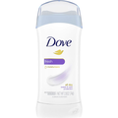 | 79400-50750 | 10079400507508 | 079400507501 | Dove Anti-perspirant Deodorant - Fresh (74 g) | دوف مزيل عرق مضاد للتعرق - رائحة منعشة - 74 جم | 12 | 2.6 oz | United States | 28/02/2027 | 198.38 | 16.53
 | 79400-50750 | 10079400507508 | 079400507501 | Dove Anti-perspirant Deodorant - Fresh (74 g) | دوف مزيل عرق مضاد للتعرق - رائحة منعشة - 74 جم | 12 | 2.6 oz | United States | 19/04/2027 | 198.38 | 16.53
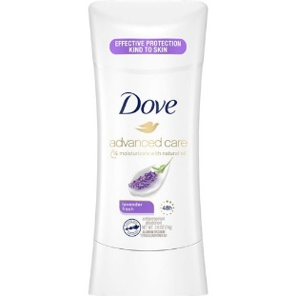 | 79400-66675 | 10079400666755 | 079400666758 | Dove Advanced Care Anti-perspirant Deodorant - Lavender Fresh (74 g) | دوف مزيل عرق العناية المتقدمة - انتعاش اللافندر - 74 جم | 12 | 2.6 oz | United States | 31/03/2027 | 198.38 | 16.53
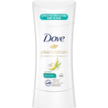 | 79400-69144 | 10079400691443 | 079400691446 | Dove Advanced Care Anti-perspirant Deodorant - Rejuvenate (74 g) | دوف مزيل عرق العناية المتقدمة - تجديد وانتعاش - 74 جم | 12 | 2.6 oz | United States | 28/02/2027 | 198.38 | 16.53
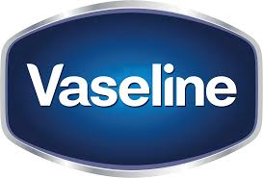
Image | SKU | Case Barcode | Unit Barcode | Product Name | Product Name Arabic | Units Per Case | Unit Size | Origin of Goods | Expiration Date | Price | Price Per Piece | Order
 | 05210-04355 | 10305210043555 | 305210043558 | Vaseline Healing Jelly All-Over Body Balm Stick (40 g) | فازلين بلسم عصا جل مرطب لكامل الجسم - 40 جم | 12 | 1.4 oz | United States | 30/06/2028 | 345.00 | 28.75
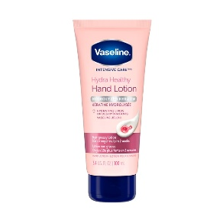 | 05210-04439 | 10305210044392 | 305210041837 | Vaseline Intensive Care Healthy Hands Lotion (100 ml) | فازلين لوشن العناية المركزة لليدين الصحية - 100 مل | 12 | 3.4 fl oz | United States | 02/06/2028 | 97.75 | 8.15
 | 05210-53649 | 10305210536491 | 305210536494 | Vaseline Lip Therapy Rosy Tin (17 g) | فازلين معالج ومرطب الشفاه الوردي - 17 جم | 12 | 0.6 oz | Canada | 30/04/2027 | 55.20 | 4.60
 | 51932-45918 | 18851932447833 | 8851932459181 | Vaseline GlutaGlow Ampoule Serum Deodorant Bright & Renew (45 ml) | فازلين غلوتا جلو مزيل العرق للتفتيح والتجديد - 45 مل | 24 | 45 fl oz | Thailand | 05/07/2027 | 441.60 | 18.40
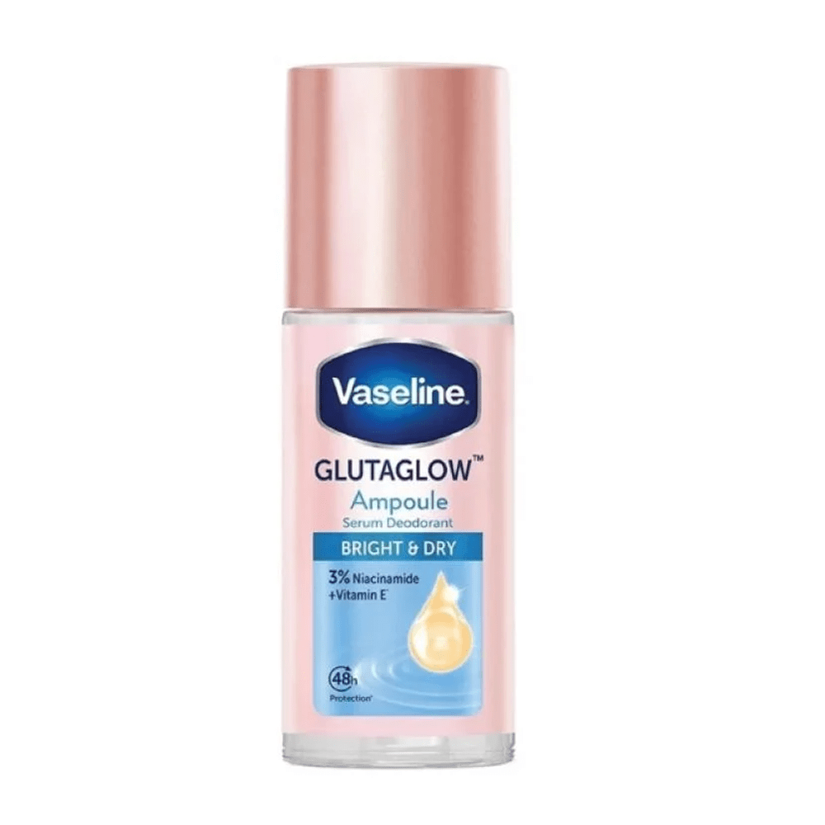 | 51932-45920 | 18851932447840 | 8851932459204 | Vaseline GlutaGlow Ampoule Serum Deodorant Bright & Dry (45 ml) | فازلين غلوتا جلو مزيل العرق للتفتيح وجفاف سريع - 45 مل | 24 | 45 fl oz | Thailand | 04/07/2027 | 441.60 | 18.40
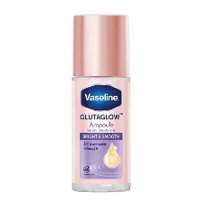 | 51932-45922 | 18851932447857 | 8851932459228 | Vaseline GlutaGlow Ampoule Serum Deodorant Bright & Smooth (45 ml) | فازلين غلوتا جلو مزيل العرق للتفتيح والنعومة - 45 مل | 24 | 45 fl oz | Thailand | 04/07/2027 | 441.60 | 18.40
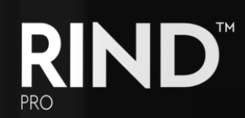
Image | SKU | Case Barcode | Unit Barcode | Product Name | Product Name Arabic | Units Per Case | Unit Size | Origin of Goods | Expiration Date | Price | Price Per Piece | Order
 | 40467-40704 | 00840467414145 | 8840467407048 | RIND Heat Protectant Tamer Spray (236 ml) | ريند بخاخ لحماية الشعر من الحرارة - 236 مل | 6 | 8 fl oz | Canada | 30/06/2028 | 92.00 | 15.33
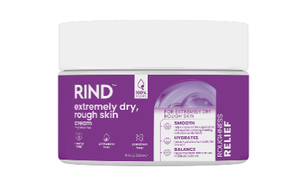 | 40467-40401 | 00840467404016 | 840467405013 | RIND Moisturizer Cream for Very Dry and Rough Skin (295 g) | ريند كريم مركب للبشرة الجافة جداً والخشنة - 295 جم | 6 | 10 oz | Canada | 30/06/2028 | 96.60 | 16.10
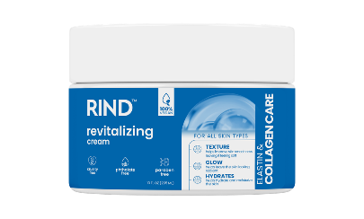 | 40467-40402 | 00840467404023 | 840467405020 | RIND Elastin & Collagen Care Moisturizer Cream (295 g) | ريند كريم عناية الإيلاستين والكولاجين للترطيب - 295 جم | 6 | 10 oz | Canada | 30/06/2028 | 96.60 | 16.10
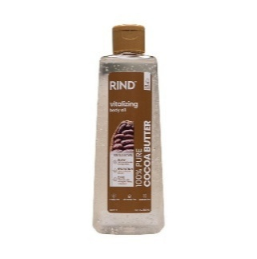 | 40467-40600 | 00840467406003 | 840467407000 | RIND Cocoa Butter Body Oil (195 ml) | ريند زيت الجسم بزبدة الكاكاو - 195 مل | 6 | 6.6 fl oz | Canada | 30/10/2028 | 103.50 | 17.25
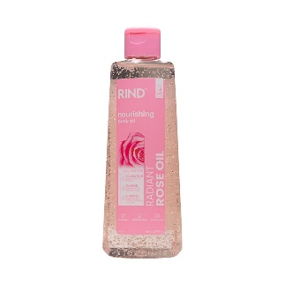 | 40467-40601 | 00840467406010 | 840467407017 | RIND Radiant Rose Body Oil (195 ml) | ريند زيت الجسم بزيت بذور الورد - 195 مل | 6 | 6.6 fl oz | Canada | 30/10/2028 | 103.50 | 17.25
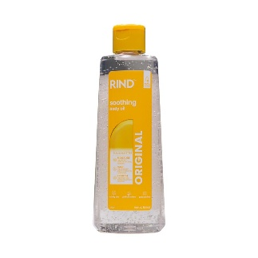 | 40467-40602 | 00840467406027 | 840467407024 | RIND Original Body Oil (195 ml) | ريند زيت الجسم المرطب - 195 مل | 6 | 6.6 fl oz | Canada | 30/10/2028 | 103.50 | 17.25
 | 40467-40603 | 00840467406034 | 840467407031 | RIND Shimmer Body Oil (118 ml) | ريند زيت الجسم اللامع - 118 مل | 12 | 4 fl oz | Canada | 30/10/2028 | 207.00 | 17.25
 | 40467-40000 | 00840467400001 | 840467401008 | RIND Body Wash with Cocoa Butter & Shea Butter (606 ml) | ريند غسول الجسم بزبدة الكاكاو وزبدة الشيا - 606 مل | 6 | 20.5 fl oz | Canada | 30/12/2027 | 86.25 | 14.38
 | 40467-40001 | 00840467400018 | 840467401015 | RIND Body Wash with Vitamin E & Coconut Oil (606 ml) | ريند غسول الجسم بزيت جوز الهند وفيتامين هـ - 606 مل | 6 | 20.5 fl oz | Canada | 30/12/2027 | 86.25 | 14.38
 | 40467-40002 | 00840467400025 | 840467401022 | RIND Body Wash with Salt & Pink Grapefruit (606 ml) | ريند غسول الجسم بالملح والجريب فروت الوردي - 606 مل | 6 | 20.5 fl oz | Canada | 30/12/2027 | 86.25 | 14.38
 | 40467-40003 | 00840467400032 | 840467401039 | RIND Body Wash with Peony & Rose Water (606 ml) | ريند غسول الجسم بماء الورد وزهرة الفاوانيا - 606 مل | 6 | 20.5 fl oz | Canada | 30/06/2028 | 86.25 | 14.38
 | 40467-40004 | 00840467400049 | 840467401046 | RIND Body Wash with Sea Salt & Ocean Mist (606 ml) | ريند غسول الجسم بملح البحر ورائحة نسيم المحيط - 606 مل | 6 | 20.5 fl oz | Canada | 30/06/2028 | 86.25 | 14.38
 | 40467-40005 | 00840467400056 | 840467401053 | RIND Body Wash with Chamomile & Lavender (606 ml) | ريند غسول الجسم باللافيندر والبابونج - 606 مل | 6 | 20.5 fl oz | Canada | 30/06/2028 | 86.25 | 14.38
 | 40467-40006 | 00840467400063 | 840467401060 | RIND Body Wash with Black Orchid & Juniper Extract (606 ml) | ريند غسول الجسم بالأوركيد الأسود وخلاصة العرعر - 606 مل | 6 | 20.5 fl oz | Canada | 30/06/2028 | 86.25 | 14.38
 | 40467-40007 | 00840467400070 | 840467401077 | RIND Body Wash with Oat & Vanilla Milk (606 ml) | ريند غسول الجسم بالفانيلا والشوفان - 606 مل | 6 | 20.5 fl oz | Canada | 30/06/2028 | 86.25 | 14.38
 | 40467-40008 | 00840467400087 | 840467401084 | RIND Body Wash with Pomegranate & Hibiscus (606 ml) | ريند غسول الجسم بالرمان والكركديه - 606 مل | 6 | 20.5 fl oz | Canada | 30/06/2028 | 86.25 | 14.38
 | 40467-40009 | 00840467400094 | 840467401091 | RIND Body Wash with Almond & Orange Blossom (606 ml) | ريند غسول الجسم باللوز وزهر البرتقال - 606 مل | 6 | 20.5 fl oz | Canada | 30/06/2028 | 86.25 | 14.38
 | 40467-40010 | 00840467400100 | 840467401107 | RIND Body Wash with Amber & Sandalwood (606 ml) | ريند غسول الجسم برائحة العنبر وخشب الصندل - 606 مل | 6 | 20.5 fl oz | Canada | 30/06/2028 | 86.25 | 14.38
 | 40467-40011 | 00840467400117 | 840467401114 | RIND Body Wash with Musk Scent (606 ml) | ريند غسول الجسم برائحة المسك - 606 مل | 6 | 20.5 fl oz | Canada | 30/06/2028 | 86.25 | 14.38
 | 40467-40012 | 00840467400124 | 840467401121 | RIND Body Wash with Jasmine & Orchid (606 ml) | ريند غسول الجسم بالياسمين والأوركيد - 606 مل | 6 | 20.5 fl oz | Canada | 30/06/2028 | 86.25 | 14.38
 | 40467-40013 | 00840467400131 | 840467401138 | RIND Body Wash with Lemongrass & Tea Tree (606 ml) | ريند غسول الجسم بعشب الليمون وشجرة الشاي - 606 مل | 6 | 20.5 fl oz | Canada | 30/06/2028 | 86.25 | 14.38
 | 40467-40200 | 00840467402005 | 840467403002 | RIND Body Lotion - Collagen & Elastin Care (650 ml) | ريند لوشن جسم عناية الكولاجين والإيلاستين لترطيب الجسم - 650 مل | 6 | 22 fl oz | Canada | 30/06/2028 | 86.25 | 14.38
 | 40467-40201 | 00840467402012 | 840467403019 | RIND Body Lotion with Shea Butter & Jojoba Oil (650 ml) | ريند لوشن الجسم بزبدة الشيا وزيت الجوجوبا - 650 مل | 6 | 22 fl oz | Canada | 30/06/2028 | 86.25 | 14.38
 | 40467-40202 | 00840467402029 | 840467403026 | RIND Body Lotion - Advanced Care (650 ml) | ريند لوشن جسم مرطب لعناية فائقة - 650 مل | 6 | 22 fl oz | Canada | 30/06/2028 | 86.25 | 14.38
 | 40467-40203 | 00840467402036 | 840467403033 | RIND Body Lotion with Aloe Vera (650 ml) | ريند لوشن الجسم بصبار الألوفيرا - 650 مل | 6 | 22 fl oz | Canada | 30/06/2028 | 86.25 | 14.38
 | 40467-40204 | 00840467402043 | 840467403040 | RIND Body Lotion with Rose & Argan Oil (650 ml) | ريند لوشن الجسم بالورد وزيت الأرجان - 650 مل | 6 | 22 fl oz | Canada | 30/06/2028 | 86.25 | 14.38
 | 40467-40205 | 00840467402050 | 840467403057 | RIND Body Lotion with Amber & Sandalwood (650 ml) | ريند لوشن الجسم برائحة العنبر وخشب الصندل - 650 مل | 6 | 22 fl oz | Canada | 30/06/2028 | 86.25 | 14.38
 | 40467-40206 | 00840467402067 | 840467403064 | RIND Body Lotion with Musk Scent (650 ml) | ريند لوشن الجسم برائحة المسك - 650 مل | 6 | 22 fl oz | Canada | 30/06/2028 | 86.25 | 14.38
 | 40467-40207 | 00840467402074 | 840467403071 | RIND Body Lotion with Coconut Oil (650 ml) | ريند لوشن الجسم المرطب بزيت جوز الهند - 650 مل | 6 | 22 fl oz | Canada | 30/06/2028 | 86.25 | 14.38
 | 40467-40209 | 00840467402098 | 840467403095 | RIND Body Lotion with Almond Oil & Vanilla (650 ml) | ريند لوشن الجسم بزيت اللوز والفانيلا - 650 مل | 6 | 22 fl oz | Canada | 30/06/2028 | 86.25 | 14.38
 | 40467-40210 | 00840467402104 | 840467403101 | RIND Body Lotion with Vitamin E & Papaya (650 ml) | ريند لوشن الجسم بالبابايا وفيتامين هــ - 650 مل | 6 | 22 fl oz | Canada | 30/06/2028 | 86.25 | 14.38
 | 40467-40211 | 00840467402111 | 840467403118 | RIND Body Lotion with Cocoa Butter (650 ml) | ريند لوشن الجسم المرطب بزبدة الكاكاو - 650 مل | 6 | 22 fl oz | Canada | 30/06/2028 | 86.25 | 14.38
 | 40467-40212 | 00840467402128 | 840467403125 | RIND Body Lotion for Dry and Rough Skin (650 ml) | ريند لوشن الجسم لترطيب البشرة الجافة جداً - 650 مل | 6 | 22 fl oz | Canada | 30/06/2028 | 86.25 | 14.38

Image | SKU | Case Barcode | Unit Barcode | Product Name | Product Name Arabic | Units Per Case | Unit Size | Origin of Goods | Expiration Date | Price | Price Per Piece | Order
 | 77043-00324 | 10077043003241 | 077043003244 | St. Ives Nourish & Glow Face Moisturizer - Avocado (85 g) | سانت آيفز مرطب للوجه لتغذية وإشراقة البشرة بالأفوكادو - 85 جم | 12 | 3 oz | United States | 30/12/2026 | 82.80 | 6.90
 | 77043-00095 | 10077043000950 | 077043000953 | St. Ives Soft Skin Face Scrub - Avocado & Honey (170 ml) | سانت آيفز مقشر الوجه للبشرة الناعمة بالأفوكادو والعسل - 170 جم | 6 | 6 oz | United States | 30/09/2027 | 44.85 | 7.48
 | 77043-00195 | 10077043001957 | 077043001950 | St. Ives Calming Daily Face Cleanser - Chamomile (189 ml) | سانت آيفز غسول الوجه ​​اليومي المهدئ بخلاصة البابونج - 189 مل | 6 | 6.4 fl oz | United States | 30/12/2027 | 113.68 | 18.95
 | 77043-00233 | 10077043002336 | 077043002339 | St. Ives Gentle Smoothing Face Scrub - Rose Water & Aloe Vera (170 ml) | سانت آيفز مقشر الوجه لتنعيم لطيف بماء الورد والصبار - 170 جم | 6 | 6 oz | United States | 30/09/2027 | 44.85 | 7.48
 | 77043-00236 | 10077043002367 | 077043001950 | St. Ives Calming Daily Face Cleanser - Chamomile (189 ml) | سانت آيفز غسول الوجه ​​اليومي المهدئ بخلاصة البابونج - 189 مل | 12 | 6.4 fl oz | United States | 30/12/2027 | 227.36 | 18.95
 | 77043-00239 | 10077043002398 | 077043001974 | St. Ives Hydrating Daily Face Cleanser -Watermelon (189 ml) | سانت آيفز غسول الوجه ​​اليومي المرطب بالبطيخ - 189 مل | 12 | 6.4 fl oz | United States | 30/09/2027 | 192.86 | 16.07
 | 77043-00239 | 10077043002398 | 077043001974 | St. Ives Hydrating Daily Face Cleanser -Watermelon (189 ml) | سانت آيفز غسول الوجه ​​اليومي المرطب بالبطيخ - 189 مل | 12 | 6.4 fl oz | United States | 30/12/2027 | 192.86 | 16.07
 | 77043-00306 | 10077043003067 | 077043002117 | St. Ives Energizing Body Wash - Citrus & Cherry Blossom (650 ml) | سانت آيفز غسول الجسم المنشط بخلاصة الحمضيات وزهر الكرز - 650 مل | 4 | 22 fl oz | United States | 30/09/2027 | 48.30 | 12.08
 | 77043-00314 | 10077043003142 | 077043002186 | St. Ives Hydrating Body Wash - Coco Water & Orchid (473 ml) | سانت آيفز غسول الجسم المرطب بماء جوز الهند والأوركيد - 473 مل | 4 | 16 fl oz | United States | 30/09/2027 | 39.10 | 9.78
 | 77043-00346 | 10077043003463 | 077043003466 | St. Ives Energizing Face Scrub - Coconut & Coffee (170 ml) | سانت آيفز مقشر الوجه منشط بالقهوة وجوز الهند - 170 جم | 6 | 6 oz | United States | 30/09/2027 | 44.85 | 7.48
 | 77043-00347 | 10077043003470 | 077043003473 | St. Ives Soft Skin Face Scrub - Avocado & Honey (170 ml) | سانت آيفز مقشر الوجه للبشرة الناعمة بالأفوكادو والعسل - 170 جم | 6 | 6 oz | United States | 30/09/2027 | 44.85 | 7.48
...

